申請書＿表面（様式第１号-１）
様式第１号-１（第５条関係）

宅老所助成金申請書

 |  |  |  |  |  |  |  |  | 年 月 日
 | 伊勢市社会福祉協議会 会長 様

 | 申請者 | 宅老所名
 |  | 宅老所住所〒 |  |  | /伊勢市
 |  | 代表者名 |  |  |  |  | 電話

 | 宅老所助成金を下記のとおり交付されるよう申請します。
 | 継続団体 | ・ | 新規立ち上げ |  | （どちらかにマルを付ける。）
記
１． | 助成申請額 |  |  |  |  | 円
２． | 宅老所の活動内容（現状）
 | 開所日 |  | 毎週 |  | 曜日 |  | （ |  | ）
 | 時間帯
 | スタッフ人数 | 約 |  | 名 | （１回あたり）
 | 利用者人数 | 約 |  | 名 | （１回あたり）
 | 主な活動

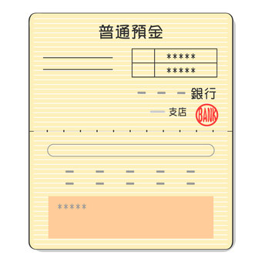
※１
※２
３． | 振込先
 | 振込先金融機関の通帳（写）
 | ※通帳の表紙および表紙を１枚開いた部分のコピーを添付してください
 | ※個人名義にはお振込みできません

● | 申請書提出に必要な☑欄
□ | 助成金申請書（様式第１号-1）
□ | 表面、裏面の必要事項への記載
□ | 収支予算書（様式第１号-２）
□ | 振込先金融機関の通帳（写）※表紙（※１）および通帳を１枚開いた部分（※２）

※ | 全てチェックがないと申請は受付できません
 |  |  |  | 地域福祉課受付 ㊞ |  |  |  | 支所受付 ㊞

